配置方法
1）修改 67.55 上的 /work/spider中的 run_allsite.ini文件
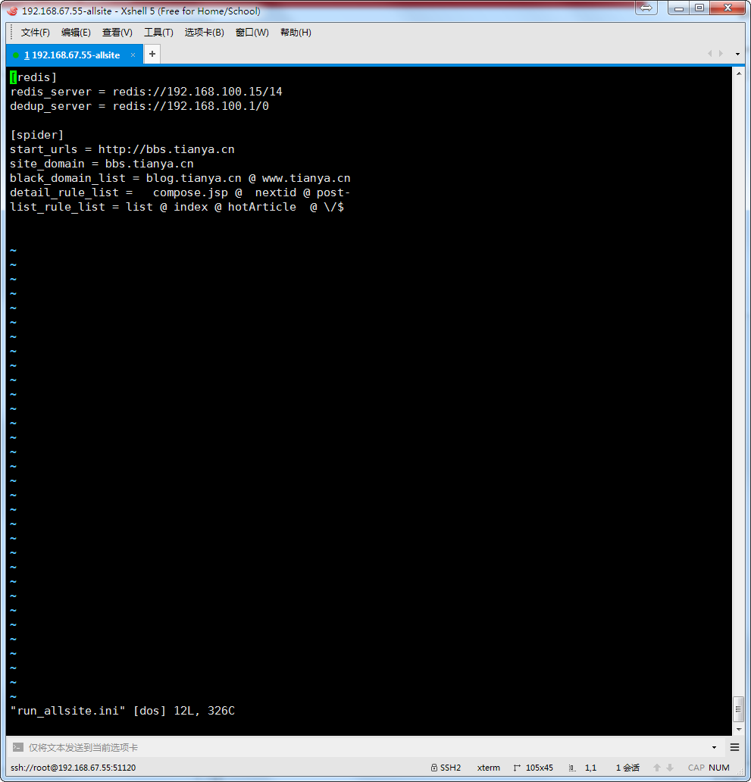

修改 .ini文件的选项内容：列表内容以 @ 分割

运行 指定配置文件：/work/spider/allsite_url_rule_manual.py。
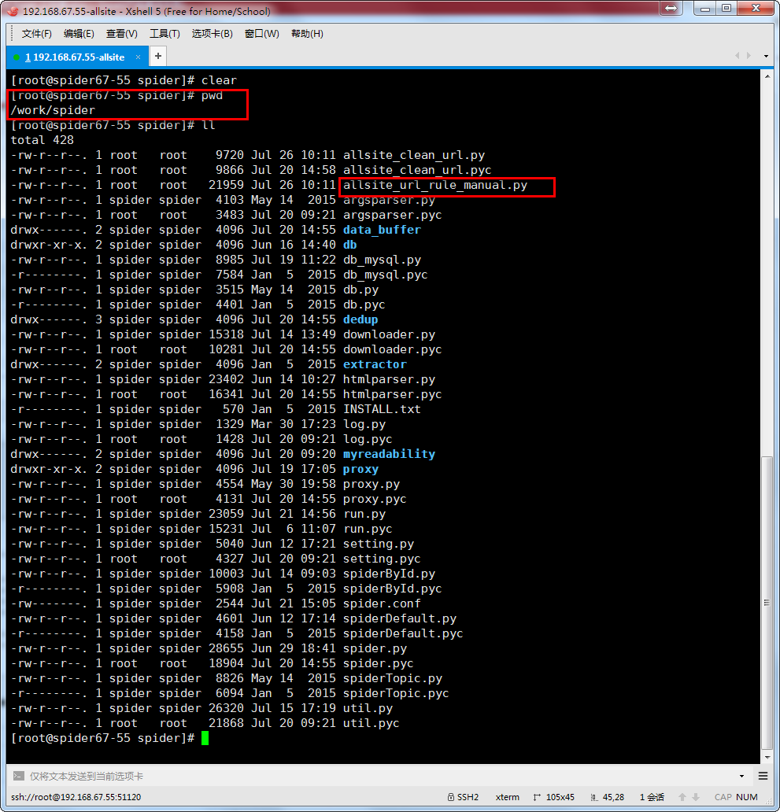

运行 python allsite_export.py

输出： result-list.log

spider.conf
